Beregner
INDTASTNING |  |  |  |  |  | RESULTATER: GRAFER |  |  |  | RESULTATER: VÆRDIER

 | Nettoemission_Klimafacade |  | Vedligehold_Eksisterende |  | LCA Rentabel |  | LCA Urentabel
0 | 0.00 | 0 | 0.00 | -10.00 | 0.00 | -10.00 | 0.00
1 |  | 1
2 |  | 2
3 |  | 3
4 |  | 4
5 |  | 5
6 |  | 6
7 |  | 7
8 |  | 8
9 |  | 9
10 |  | 10
11 |  | 11
12 |  | 12
13 |  | 13
14 |  | 14
15 |  | 15
16 |  | 16
17 |  | 17
18 |  | 18
19 |  | 19
20 |  | 20
21 |  | 21
22 |  | 22
23 |  | 23
24 |  | 24
25 |  | 25
26 |  | 26
27 |  | 27
28 |  | 28
29 |  | 29
30 |  | 30
31 |  | 31
32 |  | 32
33 |  | 33
34 |  | 34
35 |  | 35
36 |  | 36
37 |  | 37
38 |  | 38
39 |  | 39
40 |  | 40
41 |  | 41
42 |  | 42
43 |  | 43
44 |  | 44
45 |  | 45
46 |  | 46
47 |  | 47
48 |  | 48
49 |  | 49
...
Grafen viser den samlede klimapåvirkning for den valgte løsning holdt op imod bevarelse af den eksisterende facade. X-aksen angiver det valgte tidsperspektiv, mens Y-aksen angiver den samlede klimapåvirkning pr. vertikal m² facade pr. år.
---
Viser klimapåvirkninger fra vedligehold ved at beholde den eksisterende facadeløsning, ved anskaffelse af nye materialer til reparationer.
—
Den samlede CO₂-udledning fra Klimafacade+. Enhver besparelse kommer med en udledning – grafen viser summen af to påvirkninger: 1) den indlejrede påvirkning fra materialerne anvendt i Klimafacade+, f.eks. i forbindelse med produktion, udskiftninger og endt levetid, og 2) klimapåvirkningen fra det fortrængte energiforbrug (energibesparelsen ift. den nuværende facadeløsning).
×
I skæringspunktet mellem de to linjer, bliver den ene løsning mere klimamæssigt rentabel end den anden ifht. de input, der er oplyst i trin 1-3. Flere skæringspunkter kan f.eks. skyldes udskiftninger, affaldshåndtering, eller -1/+1 reglen (for uddybning se metodebeskrivelse om LCA-beregningen). Hvis Klimafacade+ ikke er rentabel, kan du genbesøge inputfelterne til venstre, for at finde ud af, hvad der skal til for at gøre Klimafacade+ til en rentabel løsning.
Sådan gør du |  |  |  |  |  | Klimapåvirkning (LCA) | Afventer indtastning: | 0% | Forklaring | Klimapåvirkning efter 50 år
Udfyld inputfelterne i boks 1-3 nedenfor og se resultaterne i graferne og tabellerne til højre. Du kan løbende ændre dine valg og se, hvordan de påvirker den klimamæssige og økonomiske balance.
 |  |  |  |  |  |  |  |  |  | Emission (+) / Besparelse (-) | Nuv. facade | Klimafacade+ | Enhed
 |  |  |  |  |  |  |  |  |  | Materialer | 0 | . | kg CO₂e/m²
 |  |  |  |  |  |  |  |  |  | Byggeprocess | 0 | 0.25 | kg CO₂e/m²
 |  |  |  |  |  |  |  |  |  | Energibesparelse | 0 | . | kg CO₂e/m²
1. Nuværende ydervæg + efterisolering |  |  |  |  |  |  |  |  |  | Vedligehold | 16.57 | 0 | kg CO₂e/m²
 |  |  |  |  |  |  |  |  |  | Nettoemission | 16.57 | . | kg CO₂e/m²
Sammensætning af ydervæg 🛈_ |  |  |  |  |  |  |  |  |  | Nettoemission, difference | Afventer |  | kg CO₂e/m²
> Vælg eksisterende ydervæg inkl. isolering + efterisolering
Angiv tykkelsen af ydervæggen hvorpå Klimafacade+ skal monteres inkl. tykkelsen af den nuværende isolering + tykkelsen af den planlagte efterisolering i klimafacaden. |  |  |  |  |  |  |  |  |  | Klimamæssigt rentabel (ifølge LCA) efter |  | Afventer | år

🛈 Typiske danske karrebygninger har en ydervæg bestående af 36 cm tegl (svarende til 1½ mursten) og 0-50 mm isolering.

2. Materialevalg til Klimafacade+

Facadekomponent | Materiale |  |  | Genbrug | 🛈 Nyt
Facadebeklædning | > Vælg facadebeklædning |  |  | 0% | 100%
Vindspærre | > Vælg vindspærre |  |  | 0% | 100%
Efterisolering | > Vælg isolering |  | Afventer | 0% | 100%
Afstandsprofil | > Vælg afstandsprofil |  |  | 0% | 100%
Skelet | > Vælg skelet |  |  | 0% | 100%
Vælg de materialer, du forventer at bygningens Klimafacade+ skal bestå af. Tykkelsen af efterisoleringslaget vælges via kombinationerne i boks 1 oven for. Se illustration af de forskellige komponenter figuren i bunden.
 |  |  |  |  |  | Økonomi (LCC) | Afventer indtastning: | 0% | Forklaring | Økonomi efter 50 år
 | Nutidsværdi_Klimafacade |  | Nutidsværdi_Eksisterende |  | LCC Rentabel |  | LCC Urentabel
0 | 0.00 | 0 | 0.00 | -10.00 | 0.00 | -10.00 | 0.00
1 |  | 1
2 |  | 2
3 |  | 3
4 |  | 4
5 |  | 5
6 |  | 6
7 |  | 7
8 |  | 8
9 |  | 9
10 |  | 10
11 |  | 11
12 |  | 12
13 |  | 13
14 |  | 14
15 |  | 15
16 |  | 16
17 |  | 17
18 |  | 18
19 |  | 19
20 |  | 20
21 |  | 21
22 |  | 22
23 |  | 23
24 |  | 24
25 |  | 25
26 |  | 26
27 |  | 27
28 |  | 28
29 |  | 29
30 |  | 30
31 |  | 31
32 |  | 32
33 |  | 33
34 |  | 34
35 |  | 35
36 |  | 36
37 |  | 37
38 |  | 38
39 |  | 39
40 |  | 40
41 |  | 41
42 |  | 42
43 |  | 43
44 |  | 44
45 |  | 45
46 |  | 46
47 |  | 47
48 |  | 48
49 |  | 49
...
Grafen viser den samlede nutidsværdi for den valgte løsning holdt op imod bevarelse af den eksisterende facade. X-aksen angiver det valgte tidsperspektiv, mens Y-aksen angiver den samlede nutidsværdi pr. vertikal m² facade. Med nutidsværdi menes summen af alle fremtidige ydelser og udgifter omregnet til dagens priser.
Hvis kurven ligger over 0-aksen har scenariet en positiv nutidsværdi set ud fra tidsperspektivet. Afhængig af betragtningsperioden og de valgte input, vil der i nogle tilfælde ikke kunne opnås en positiv nutidsværdi. Det betyder dog ikke, at der ikke findes en løsning, der er mere rentabel end den anden, så længe der er et skæringspunkt mellem linjerne.
---
Viser de samlede omkostninger ved at beholde den eksisterende facade. Herunder er bl.a. medregnet udgifter til vedligehold og energipriser.
—
Viser de samlede omkostningerne ved at udskifte til Klimafacade+ med den valgte sammensætning. Herunder er bl.a. medregnet udgifter til materiale, arbejdsløn, vedligehold og energipriser.
×
I skæringspunktet mellem de to linjer, bliver den ene løsning mere økonomisk rentabel end den anden ifht. de input, der oplyst i trin 1-3.
 |  |  |  |  |  |  |  |  |  | Udgift (-) / Besparelse (+) | Nuv. facade | Klimafacade+ | Enhed
🛈 Genbrugsmaterialer kan med fordel anvendes ud fra et klimamæssigt hensyn. Vælger du at anvende en andel af genbrugt materiale, vil du derfor kunne se en positiv effekt på resultaterne. |  |  |  |  |  |  |  |  |  | Anskaffelse | 0 | . | kr/m²
 |  |  |  |  |  |  |  |  |  | Engangsudgift | 0 | 0 | kr/m²
 |  |  |  |  |  |  |  |  |  | Vedligehold | -279 | . | kr/m²
 |  |  |  |  |  |  |  |  |  | Udskiftning | 0 | . | kr/m²
3. Tidsperspektiv og Fjernvarmepris |  |  |  |  |  |  |  |  |  | Forsyning | 0 | . | kr/m²
 |  |  |  |  |  |  |  |  |  | Restværdi | 0 | 0 | kr/m²
Årstal, periode og fjernvarme |  |  | Angiv årstal for klimafacadens etablering, antal år beregningerne skal baseres på, og fjernvarme-prisen i etableringsåret. |  |  |  |  |  |  | Nutidsværdi | -279 | . | kr/m²
Etableringsår | 2024 |  |  |  |  |  |  |  |  | Nutidsværdi, difference | Afventer |  | kr/m²
Tidshorisont 🛈 | 50 | år |  |  |  |  |  |  |  | Årsomkostning | -10 | . | kr/m²
Fjernvarmepris | 0.650 | kr/kWh
 |  |  |  |  |  |  |  |  |  | Simpel tilbagebetalingstid 🛈 |  | Afventer | år
🛈 For enden af den valgte tidshorisont antages det, at klimafacaden har endt sin levetid, hvorved der opstår klimapåvirkninger forbundet med affaldshåndteringen. Bemærk dog, at de fastsatte spænd på 20/30/50/80 år ikke nødvendigvis svarer til den konkrete klimafacades reelle levetid. Vælges en længere tidshorisont, følger flere udskiftninger, grundet delkomponenternes levetider. I LCC-beregningen bliver materialernes restlevetider tilgodeskrevet. |  |  |  |  |  |  |  |  |  | Økonomisk rentabel (ifølge LCC) efter |  | Afventer | år

 |  |  |  |  |  |  |  |  |  | 🛈 Den simple tilbagebetalingstid beregnes ved at dividere anskaffelsesprisen med de årlige energibesparelser (taget udgangspunkt i priserne i år 1) uden at forholde sig til prisudviklingen, kalkulationsrenter mm., som der gøres i LCC-metoden.

Illustration af Klimafacade+ på ydervæg

Eksisterende ydermur
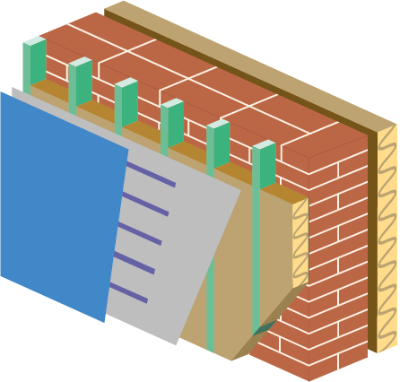

Evt. nuværende isolering

Skelet

Facadebeklædning

Afstandsprofiler

Vindspærre
Efterisolering

Metode
METODEBESKRIVELSE

Dette afsnit beskriver metoden for en LCA og en LCC og kan læses som baggrundsviden. Det er ikke nødvendigt at læse metodebeskrivelsen for at kunne anvende værktøjet eller resultaterne.

LCA metodebeskrivelse (klimapåvirkning)

LCA står for Life Cycle Assessment (på dansk livscyklusvurdering), og er en metode der bl.a. kan bruges til at vurdere en bygnings klimapåvirkning gennem hele livscyklussen. En livscyklus for bygninger deles op i standardiserede faser og moduler (se figur 1 nedenfor) og beregnes jf. den europæiske standard EN15978:2012, der definerer metoden for LCA i bygninger. Læs mere i Bygningsreglementet § 297, for at læse om den danske metode om livscyklusvurderinger for nybyggeri:
https://bygningsreglementet.dk/Tekniske-bestemmelser/11/Krav/297_298#d578ff9b-87e2-42aa-8d81-a08f60c9b3d1

Beregningsforudsætninger

Den europæiske standard EN15978 definerer metoden for LCA for bygninger. Bygningsreglementets krav (§297) til en LCA for bygninger dækker de moduler, der er markeret med grønt på figur 1 nedenfor, og som har været udgangspunkt for beregningsforudsætningen for Klimafacade+:
A1 | Råmaterialer
A2 | Transport
A3 | Fremstilling
B4 | Udskiftning (dog undtaget transport og udskiftningsproces)
B6 | Energiforbrug til drift
C3 | Forbehandling af affald
C4 | Bortskaffelse
D | Potentiale for genbrug, genanvendelse og anden nyttiggørelse

Yderligere dokumenterer dette beregningsværktøj også modul A4: Transport og A5: Opførelse/montering, da igangværende nationale forhandlinger indikerer, at modul A4 og A5 kan forventes at indgå i Bygningsreglementets krav ved næste revidering (forventeligt 2025). For den nuværende facadeløsning medtages en løbende vedligehold, da det svarer til det mest realistiske scenarie for karrébygninger.
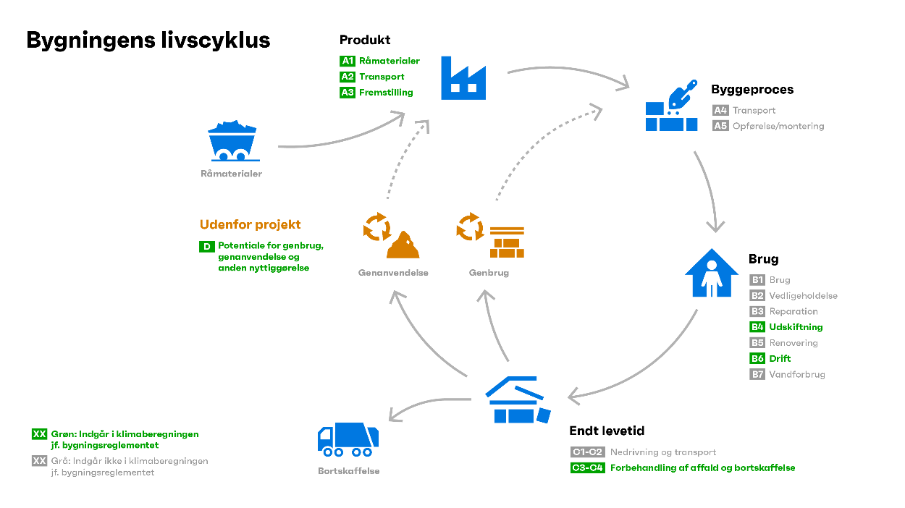

Figur 1: Bygningers livscyklus
Beregningsværktøjet ser udelukkende på påvirkningen fra Klimafacade+, og afviger fra Bygningsreglementets krav for nybyggeri ift. den enhed resultatet vises i. I Bygningsreglementet måles påvirkningen i kg CO₂-ækvivalenter/m²/år, hvor m² i forholder sig til et referenceareal som baserer sig på etagearealet jf. §297, stk. 3. Da der i beregningsværktøjet ikke ses på nybyggeri, men på en energirenovering (dvs. der ses kun på facaden samt energibesparelsen pr. vertikal m²) er klimapåvirkningen i dette beregningsværktøj målt i kg CO₂-ækvivalenter/vertikal m²/år. Derfor kan resultaterne for Klimafacade+ og nybyggeri ikke sammenlignes. Tidshorisonten kan i beregningsværktøjet sættes til 20, 30, 50 eller 80 år og angiver den beregningsmæssige periode, som bygningens livscyklus beregnes over. Den periode svarer ikke nødvendigvis til den konkrete bygnings forventede levetid, men er alene en beregningsforudsætning.
Modulerne i en bygnings livscyklus og deres deklaration

A1, A2, A3 | Omfatter klimapåvirkninger fra alle processer forbundet med produktion af byggematerialerne. Fra udvinding af råstoffer og brug af sekundære materialer (A1), transport til fabrikken (A2) og fremstilling af den færdige byggevare eller det præfabrikerede system (A3). I beregningsværktøjet er der anvendt generisk miljødata fra BUILDs rapport Udvikling af dansk generisk LCA-data 2023:16, samt suppleret med enkelte repræsentative EPD’er (miljøvaredeklarationer iht. EN15804).
A4, A5 | Omfatter klimapåvirkninger for transport til byggepladsen (A4), samt påvirkninger forbundet med opførelse og montering (A5). I beregningsværktøjet er der anvendt generisk miljødata jf. BUILDs rapport 2023:14 (Ressourceforbrug på byggepladsen), som er omregnet til vertikale m².
B4 | Omfatter klimapåvirkninger forbundet med udskiftninger. En udskiftning omfatter affaldsbehandling af en eksisterende byggevare og produktion af den nye byggevare. Udskiftninger forekommer for bygningsdele med en kortere levetid end tidshorisonten som her i beregningsværktøjet kan sættes til 20, 30, 50 eller 80 år (der er perioden, beregningen laves for). Levetider for materialerne er fastlagt jf. BUILDs Levetidstabel 2021.
B6 | Omfatter klimapåvirkningen forbundet med energi til bygningsdrift, som i beregningsværktøjet er beregned til den vertikale energibesparelse. Emissionsfaktorerne for fjernvarme opgøres pr. kWh for miljøpåvirkningskategorien ’Climate Change – Total (kg CO₂-ækvivalenter)' iht. EN15804 + A2, og tager udgangspunkt i Artelias rapport Emissionsfaktorer for el, fjernvarme og ledningsgas (2023).
C3, C4 | Omfatter klimapåvirkninger fra processer ved slutningen af klimafacadens levetid. Det omfatter affaldsbehandling, dvs. forberedelse til genbrug, genanvendelse, anden nyttiggørelse eller bortskaffelse.
D | Deklarerer de potentielle klimagevinster eller klimabelastninger. Det omfatter materialers mulighed for genbrug, genanvendelse eller nyttiggørelse i en anden anvendelse end den pågældende bygning. Klimapåvirkningerne fra modul D skal beregnes, men tæller ikke med i bygningens samlede klimapåvirkninger.

-1/+1 reglen

EN15978 fastlægger at data jf. EN15804 anvendes, som beskriver at biobaserede materialer regnes med en såkaldt -1/+1 regel. -1/+1 reglen forholder sig til, at biobaserede materialer har optaget en vis mængde CO₂ under deres vækst, der regnes som negativt i modulerne A1-A3, dette skal dog over levetiden af produktet frigives igen, dvs. senest i endt levetid C3/C4, hvor det optagede CO₂ frigives.

Genbrugte byggevarer

Genbrugte byggevarer er jf. BR §297 sat til 0, gennem hele livscyklussen (dvs. alle moduler).

LCC metodebeskrivelse (økonomi)

Life Cycle Cost (LCC) er en totaløkonomisk beregning, der giver mulighed for at estimere de samlede omkostninger til et byggeri inklusiv drift, vedligehold, udskiftninger og eventuel nedrivning over hele dets levetid. LCC-beregningen udføres iht. ISO 15686-5:2017 og praksis i den danske byggebranche, og følger beregningsmetodikken i beregningsprogrammet LCC-byg, der kan benyttes til LCC-beregninger i den frivillige bæredygtighedsklasse, samt DGNB-certificeringsordningen. LCC-beregningen giver mulighed for at vurdere de totaløkonomiske omkostninger/gevinster over en valgt betragtningsperiode, hvor der medtages udgifter til materialer, løn til håndværkerarbejde, byggeplads (f.eks. leje af byggepladshegn, toiletvogn), vedligehold, løbende udskiftninger osv. Derudover kan der tages højde for kalkulationsrenten, byggeomkostningsindeks samt udvikling i energipriserne i betragtningsperioden. LCC-beregningen tilbagediskonterer alle fremtidige udgifter til en nutidsværdi, så scenariet for etablering af Klimafacade+ løsningen kan sammenlignes mere retvisende med bibeholdelse af den eksisterede facade.

Den benyttede kalkulationsrente

Den benyttede kalkulationsrente følger Finansministeriets anbefalede kalkulationsrente, som også indfases i DGNB-certificeringsordningen i 2025. Den samfundsøkonomiske kalkulationsrente er en aftagende rentetrappe, der opgøres realt og i faste priser efter følgende trappe:
År 1-35: | 3.50%
År 36-70: | 2.50%
År 71-80: | 1.50%

Sådan er priserne estimeret

Materialepriser er primært hentet fra Molios prisdatabase d. 2. april 2024. I tilfælde hvor en materialepris ikke kunne findes i Molios database, er der benyttet prisdata fra internet research. Materialepriser inkluderer:
• | Materialepris inkl. rabat, miljøafgift, spild og avance
• | Arbejdsløn inkl. nettoløn, sociale ydelser, omkostningstillæg og avance
• | Materielleje inkl. rabat og avance
Byggeplads- og arkitekt/rådgivningsomkostninger er inkluderet med en faktor af de samlede materialeomkostninger på hhv. 10 % og 20 %. Prisdata er baseret på landsgennemsnitlige priser. Der kan være store lokale forskelle på prisniveauet, og der er valgt gennemsnitspriser for Danmark. Alle priser er eksklusive moms.

Gå til beregneren ➝

